Foglio1
CONVERSIONE DIAMETRO ELICA DA 2 A 3 4 5 PALE

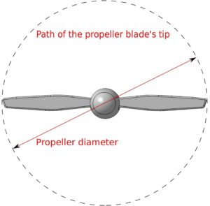
Diametro elica due pale | 18.00

Diametro elica tre pale | 16.26

Diametro elica quattro pale | 15.12

Diametro elica cinque pale | 14.22

